Resumen

 |  | INFORME INGRESOS Y GASTOS "LOS PRADOS DE NOS"
 |  | Junio 2023

 |  |  |  |  | COMPROBACION DE SALDOS
 |  |  |  |  | SALDO INICIAL EN BCO ESTADO |  |  | 2,863,579
Banco ESTADO | = | SALDO MES INICIAL |  | 1,656,153 | SALDO INICIAL EN BCO Falabella |  |  | 92,574
inlcuye Traslado de dinero de Bco Estado | + | Ingresos del mes |  | 7,405,800 | Saldo Contable Inicial |  |  | 2,956,153
 | - | Gastos del mes |  | -7,297,569 |  |  |  | -1,300,000 | se sacaron 1.300.000.- para abonar en Falabella | traslados de dineros
 | = | SALDO FINAL |  | 1,764,384 |  |  |  | 1,656,153


COMPROBACION DE SALDOS
SALDOFINAL EN BCO ESTADO |  |  | 1,483,579
SALDO FINAL EN BCO Falabella |  |  | 280,995
Saldo Contable Sgte Mes |  |  | 1,764,574

 |  |  |  |  |  | $6,105,800 | INGRESOS SIN ABONO DE CTA BCO ESTADO
 |  |  |  |  |  | $-7,297,569 | GTOS TOTALES
 |  |  |  |  |  | $-1,191,769 | MONTO FALTANTE

 |  |  |  | Se gasto del ahorro
 |  |  |  | -1,191,769 |  | $0

Ingresos
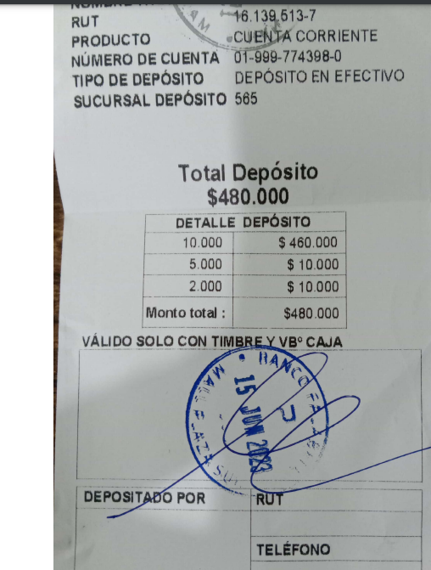
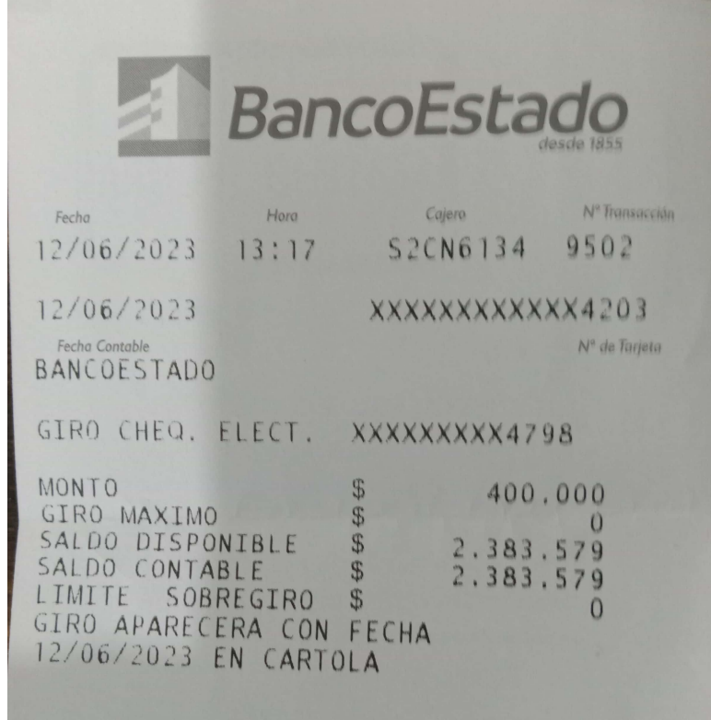
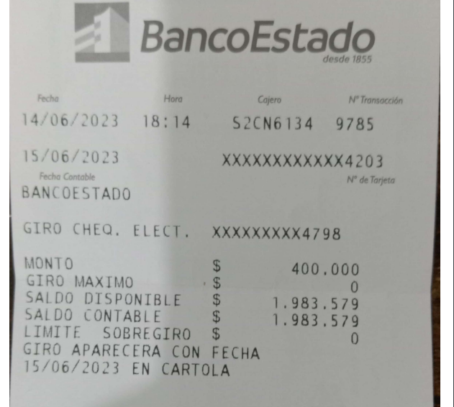
 | INFORME INGRESOS Y GASTOS "LOS PRADOS DE NOS"
 | JUNIO 2023
INGRESOS
FECHA | DELEGADO | concepto | MONTO | COMENTARIOS
2023-06-01 | Transf Daniel Calderon | Pagos Recibidos por las Plazas | $ 20,000 | pago Directo Castello
2023-06-01 | Transf Jose Muñoz | Pagos Recibidos por las Plazas | $ 20,000 | pago Directo Castello
2023-06-01 | Transf Leonardo Tomas M | Pagos Recibidos por las Plazas | $ 20,000 | pago Directo Castello
2023-06-01 | Transf Daniela Paz Lagos | Pagos Recibidos por las Plazas | $ 20,000 | pago Directo Castello
2023-06-05 | Transf Maulen Obregon | Pagos Recibidos por las Plazas | $ 20,000 | pago Directo Castello
2023-06-06 | Transf Ana Perona | Pagos Recibidos por uso de Cancha | $ 35,000 | Arriendo Cancha
2023-06-06 | Transf Lorena Nuñez | Pagos Recibidos por las Plazas | $ 180,000 | Perugia
2023-06-06 | Transf Nataly Cifuentes | Pagos Recibidos por las Plazas | $ 440,000 | RHM
2023-06-06 | Trasnf Mario Rodriguez// Priscila Z | Pagos Recibidos por las Plazas | $ 160,000 | Ancona
2023-06-06 | Transf Nataly Cifuentes | Pagos Recibidos por las Plazas | $ 20,000 | RHM
2023-06-06 | Transf Eyleen Reyes | Pagos Recibidos por Certificados de residencia | $ 23,000 | Certificados de Residencia
2023-06-06 | Transf Leonel Solar | Pagos Recibidos por las Plazas | $ 400,000 | Genova
2023-06-07 | Transf Barbara K | Pagos Recibidos por las Plazas | $ 140,000 | Risopatron
2023-06-07 | Trasnf Jaquelinne Bustamante | Pagos Recibidos por las Plazas | $ 260,000 | Turin
2023-06-07 | Trasnf Leonello Carrasco | Pagos Recibidos por las Plazas | $ 380,000 | Valencia
2023-06-08 | Transf Gino Benbenuto | Pagos Recibidos por las Plazas | $ 440,000 | Marbella
2023-06-09 | Transf Roberto Araya | Pagos Recibidos por las Plazas | $ 460,000 | Barcelona
2023-06-09 | Transf Roberto Sepulveda | Pagos Recibidos por las Plazas | $ 700,000 | PUS
2023-06-09 | Transf Leticia Morales | Pagos Recibidos por las Plazas | $ 200,000 | Mario Arroyo
2023-06-09 | Transf Maria Jose Cañas | Pagos Recibidos por las Plazas | $ 230,000 | Abraham Azar
2023-06-12 | Transf Alejandro Nuñez | Pagos Recibidos por las Plazas | $ 250,000 | Coruña
2023-06-12 | Trasnf Mario Rodriguez// Priscila Z | Pagos Recibidos por las Plazas | $ 90,000 | Ancona
2023-06-12 | Transf Nelson Sepulveda | Pagos Recibidos por las Plazas | $ 220,000 | Evaristo Molina Aaron Osorio | Plaza Multicancha
2023-06-12 | Transf Ruth Cuevas | Pagos Recibidos por las Plazas | $ 60,000 | Elba
2023-06-12 | Transf Leticia Morales | Pagos Recibidos por las Plazas | $ 120,000 | Mario Arroyo
2023-06-12 | Transf Alejandro Nuñez | Pagos Recibidos por las Plazas | $ 310,000 | Coruña
2023-06-12 | Deposito desde Bco Estado | Pagos Recibidos por otras actividades ferias y otro | $ 400,000 | Trasnferencia desde Bco Estado
2023-06-13 | Transf Javier Jara | Pagos Recibidos por las Plazas | $ 594,800 | Blanca Villa y PUN | Se desconto 61200 reparacion acceso visita | $ 533,600
2023-06-13 | Transf Claudia Segovia | Pagos Recibidos por las Plazas | $ 140,000 | Livorno
2023-06-15 | Deposito desde Bco Estado | Pagos Recibidos por otras actividades ferias y otro | $ 500,000 | Trasnferencia desde Bco Estado | se depositaron 480000 se compro un termoventilador para la caseta norte
2023-06-16 | Transf Lucy Zambrano | Pagos Recibidos por Incorporaciones | $ 13,000 | Nuevos etapa 8
2023-06-22 | Transf Nelson Sepulveda | Pagos Recibidos por las Plazas | $ 20,000 | Evaristo Molina Aaron Osorio
2023-06-22 | Transf Maria Jose Cañas | Pagos Recibidos por las Plazas | $ 100,000 | Abraham Azar
2023-06-27 | Transf Francisco Celis | Pagos Recibidos por las Plazas | $ 20,000 | pago Directo Castello
2023-06-30 | Deposito desde Bco Estado | Pagos Recibidos por otras actividades ferias y otro | $ 400,000 | Trasnferencia desde Bco Estado
 | TOTAL |  | $7,405,800

DETALLE DE PAGOS RECIBIDOS POR CONCEPTO
Pago deuda Claudia Solar /10 |  |  |  | $ 0
Pagos Recibidos por Incorporaciones |  |  |  | $ 13,000
Pagos Recibidos por las Plazas |  |  |  | $ 6,034,800
Pagos Recibidos por Certificados de residencia |  |  |  | $ 23,000
Pagos Recibidos por uso de Cancha |  |  |  | $ 35,000
Pagos Recibidos por otras actividades ferias y otro |  |  |  | $ 1,300,000
 |  |  |  | $ 7,405,800 | $1,300,000
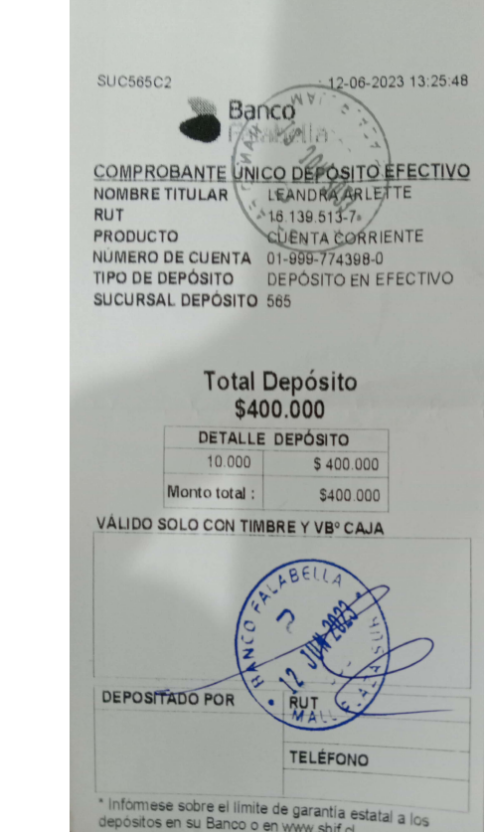
 |  | INGRESOS SIN ABONO DE BCO ESTADO |  | $6,105,800

Comprobantes de Ingresos
 |  | INFORME INGRESOS Y GASTOS "LOS PRADOS DE NOS"
 |  | JUNIO 2023



 |  |  |  |  |  | 1,169,025
 |  |  |  |  | SALDO FINAL EN BCO FALABELLA
 |  |  |  |  |  |  |  | Saldo final de Agosto
 |  |  |  |  |  |  |  | 7,268,147
 | SALDO PARA SEPTIEMBRE |  | 8,437,172
 |  |  |  |  |  | 2,093,999 |  | 6,063,579 | Saldo final de Septiembre Bco Estado
 |  |  |  |  | SALDO FINAL EN BCO FALABELLA |  |  |  | 2022-10-05
Depositos desde Bco Estado al Fabella |  |  |  |  |  | 2022-10-20
2022-09-27 | $400,000
2022-09-29 | $200,000 |  |  |  |  |  | 8,157,578
2022-09-30 | $200,000
2022-10-05 | $360,120
 | $760,120
SALDO Sgte mes |  |  | 8,157,578
 |  |  |  |  |  |  |  | Saldo final de Septiembre Bco Estado
 |  |  |  |  | 226,150 |  |  | 6,063,579

 |  |  |  | SALDO FINAL EN BCO FALABELLA |  |  |  |  | 2022-10-05
 |  |  |  |  | 2022-11-22
 |  |  |  |  |  | 6,289,729
SALDO Sgte mes |  |  | 6,289,729
 |  |  |  |  |  |  |  | Saldo final de Septiembre Bco Estado
 |  |  |  |  | 643,704 |  |  | 6,063,579
 |  |  |  | SALDO FINAL EN BCO FALABELLA |  |  |  |  | 2022-10-05

 |  |  |  |  | 2022-12-27 |  |  |  | Cta Cte Bloqueada
 |  |  |  |  |  |  | 6,707,283
 |  |  |  |  |  |  | SALDO FINAL
 |  |  |  |  |  | se debe regresar a prestamista $1.100.000.-
SALDO Sgte mes |  |  | 5,607,283 |  |  |  | SALDO REAL FINAL
 |  |  |  |  |  | 256,425 |  |  | 6,063,579

 |  |  |  |  | SALDO FINAL EN BCO FALABELLA |  |  |  |  | 2022-10-05
 |  |  |  |  |  | 2023-01-31 |  |  |  | Cta Cte Bloqueada

 |  |  |  |  |  |  |  | 6,320,004
 |  |  |  |  |  |  |  | SALDO FINAL
 |  |  |  |  |  |  | se debe regresar a prestamista $1.100.000.-

SALDO Sgte mes |  |  | 6,320,004 |  |  |  | SALDO REAL FINAL
 |  |  |  |  |  | 749,655 |  |  | 4,063,579
 |  |  |  |  |  | SALDO FINAL EN BCO FALABELLA
 |  |  |  |  |  |  | 2023-02-28
 |  |  |  |  |  |  |  | 4,813,234
 |  |  |  |  |  |  |  | SALDO FINAL

SALDO Sgte mes |  |  | - |  |  |  | SALDO REAL FINAL
 |  |  | SALDO FINAL EN BCO FALABELLA |  |  | 461,914 |  |  | 3,663,579 | saldo en bco estado


 |  |  |  |  |  |  | 2023-03-28
 |  |  |  |  |  |  |  | 4,125,493
 |  |  |  |  |  |  |  | SALDO FINAL
SALDO Sgte mes |  | 4,125,493 | - |  |  |  | SALDO REAL FINAL
 |  |  | SALDO FINAL EN BCO FALABELLA |  |  | 78,825 |  |  | 3,263,579 | saldo en bco estado

 |  |  |  |  |  |  | 2023-04-30
 |  |  |  |  |  |  |  | 3,342,404
 |  |  |  |  |  |  |  | SALDO FINAL
SALDO Sgte mes |  | 3,342,404 | - |  |  |  | SALDO REAL FINAL
 |  |  | SALDO FINAL EN BCO FALABELLA |  |  | 92,574 |  |  | 2,863,579 | saldo en bco estado
 |  |  |  |  |  |  | 2023-05-31
 |  |  |  |  |  |  |  | 2,956,153 | SALDO FINAL según rendiciones

 |  |  |  |  |  |  |  | 2,783,579 | Saldo Real en Bco estado
 |  |  |  |  |  |  |  | -80,000 | Diferencia con los registros
 |  |  |  |  |  |  |  |  | se sacaron y entregaron en efectivo
SALDO Sgte mes |  | 2,956,153 | 2,783,579 |  |  |  | SALDO REAL FINAL
 |  |  | SALDO FINAL EN BCO FALABELLA |  |  | 280,995 |  |  | 1,483,579 | saldo en bco estado
 |  |  |  |  |  |  | 2023-06-30
 |  |  |  |  |  |  |  | 1,764,574 | SALDO FINAL según rendiciones

 |  |  |  |  |  |  |  | 1,483,579 | Saldo Real en Bco estado

COMPROBANTES GTOS
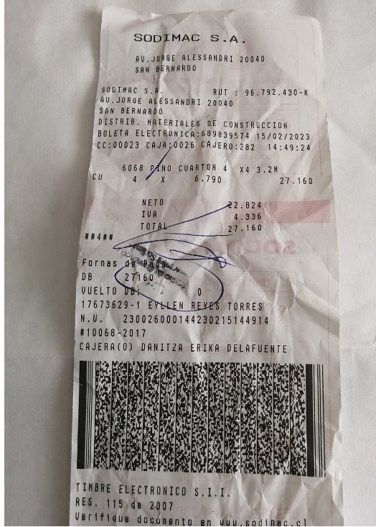
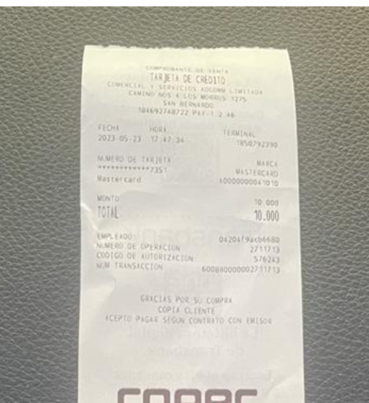
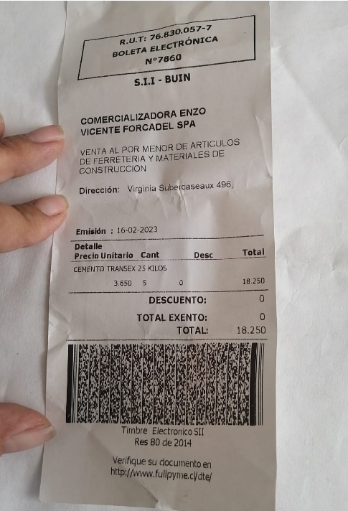
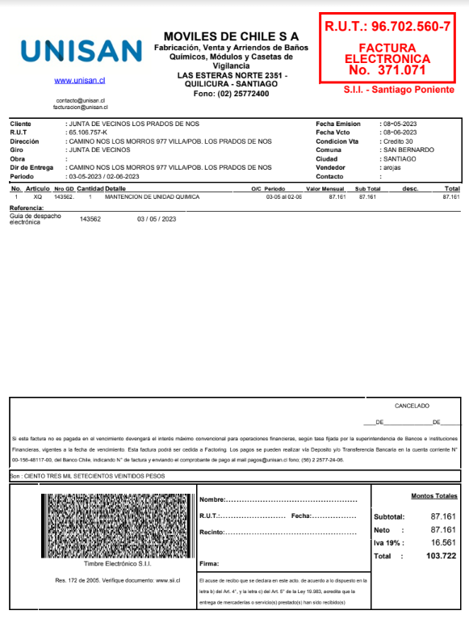
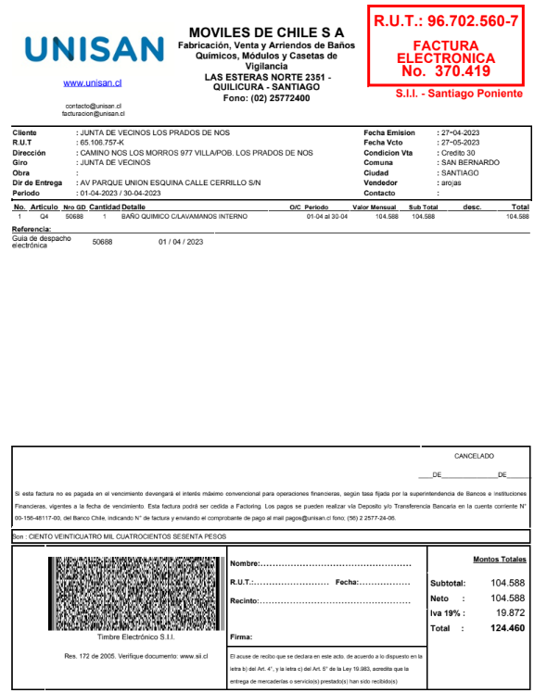
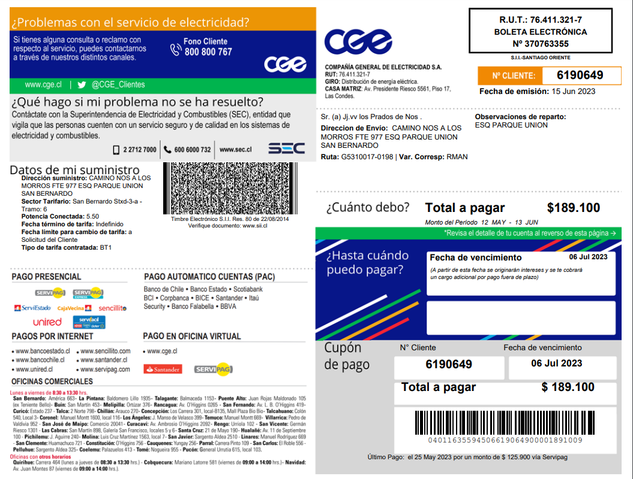
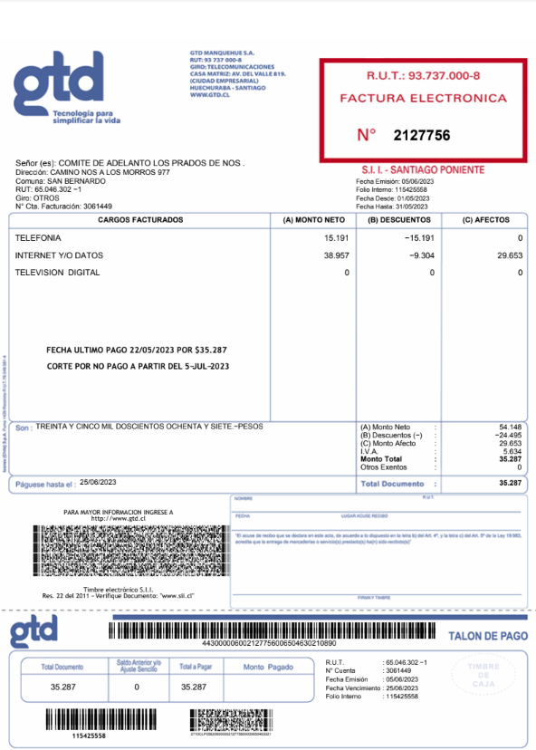
 |  | v
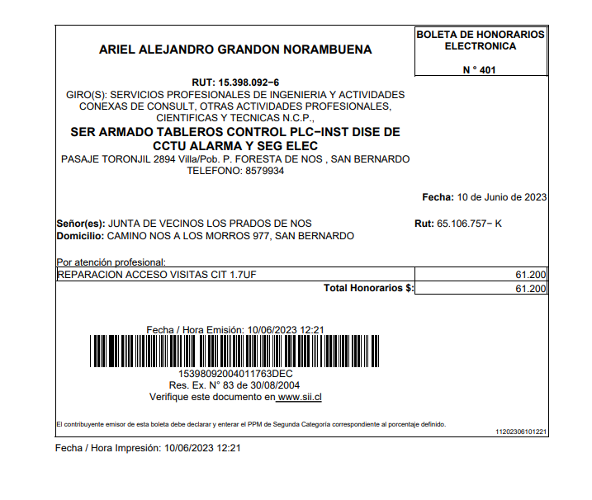
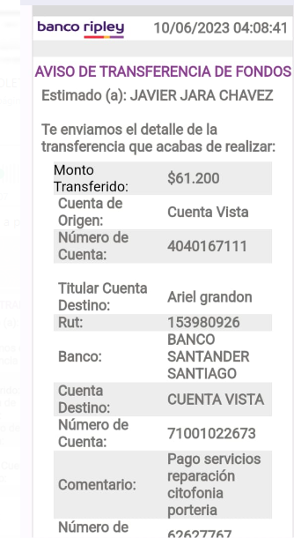

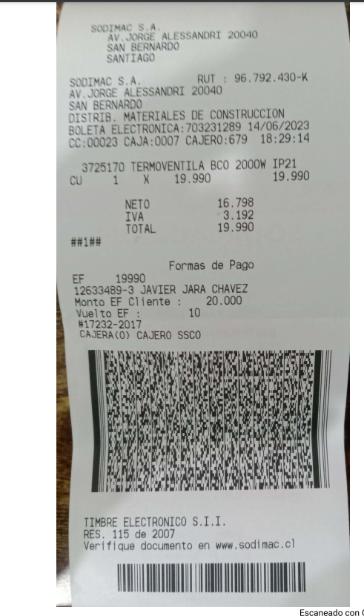

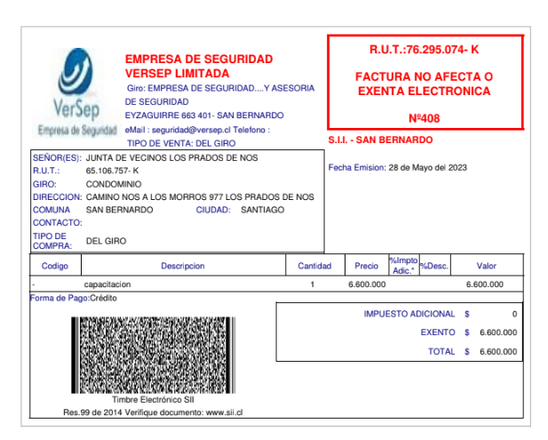
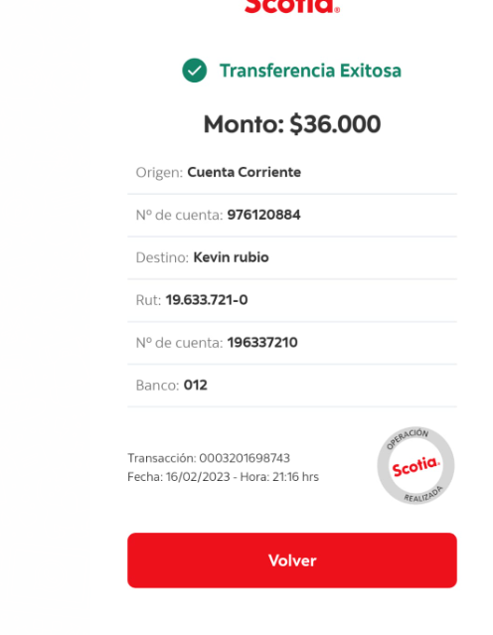

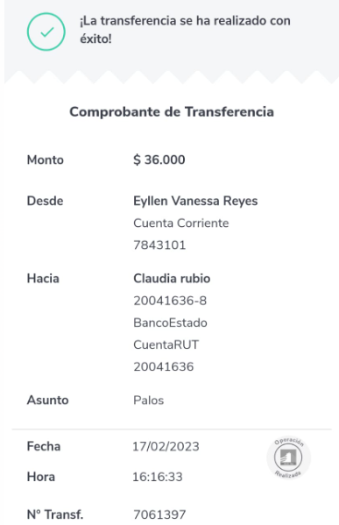

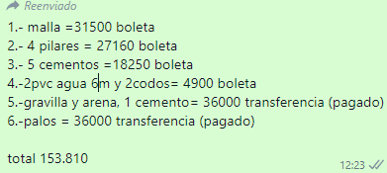

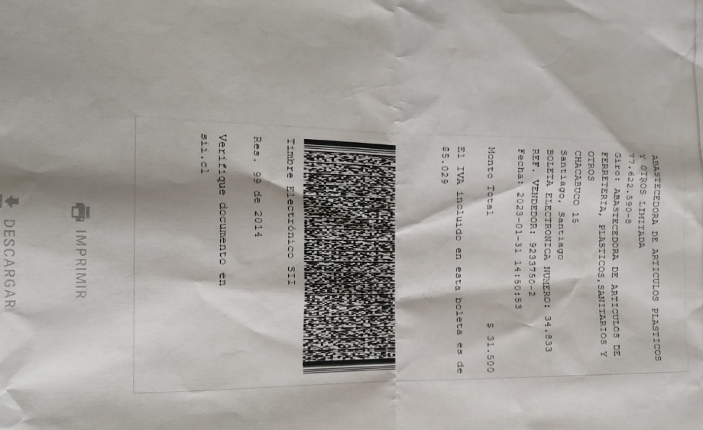

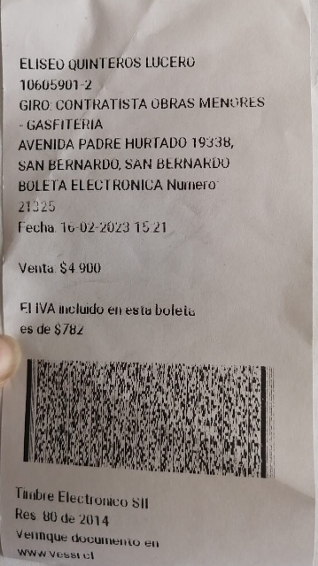
*SE ABONARON 80.000.- para estos gtos este mes se saldo el diferencial*
 | $73,810

